EXPERIENCIA GENERAL
RENTING DE ANTIOQUIA - RENTAN
INVITACION PRIVADA No 021 DE 2025
ACREDITACIÓN EXPERIENCIA GENERAL - FORMATO No 3
Numeral 3.8.1 Para habilitarse en el Proceso de Contratación, el Proponente acreditará que la sumatoria de los contratos aportados como experiencia es mayor o igual al cien por ciento (100 %) respecto del valor total del Presupuesto Oficial establecido para el Proceso de Contratación expresado en SMMLV. Estos contratos serán verificados en el Registro Único de Proponentes (RUP) y en el “Formato 3 – Experiencia”, para los Proponentes que no están obligados a estar inscritos en el RUP, cumpliendo con los requisitos de experiencia previstos en el numeral “10.1 Acreditación de la experiencia del Proponente” de la invitación. Númeral 10.1 Para que a los Proponentes se les otorgue puntaje por su experiencia aportarán: (i) el Registro Único de Proponentes (RUP), para aquellos que estén obligados a tenerlo;(ii) alguno de los documentos válidos señalados en el numeral 10.1.5 de la invitación que acredite su experiencia relacionada en el RUP. EXPERIENCIA GENERAL, Que correspondan o hayan incluido actividades de: INTERVENTORÍA A PROYECTOS DE: CONSTRUCCIÓN O RECONSTRUCCIÓN O MEJORAMIENTO EN PAVIMENTO ASFALTICO O CONCRETO HIDRÁULICO O PLACA HUELLA O ASFALTO NATURAL O ASFÁLTICA O PAVIMENTO ARTICULADO O ADOQUINADO DE VÍAS PRIMARIAS O SECUNDARIAS O VÍAS TERCIARIAS O VÍAS URBANAS O PISTAS DE AEROPUERTOS 3.8.1 EXIGENCIA MÍNIMA DE LA EXPERIENCIA DEL PROPONENTE Para habilitarse en el Proceso de Contratación, el Proponente acreditará que la sumatoria de los contratos aportados como experiencia es mayor o igual al cien por ciento (100 %) respecto del valor total del Presupuesto Oficial establecido para el Proceso de Contratación expresado en SMMLV. Estos contratos serán verificados en el Registro Único de Proponentes (RUP) y en el “Formato 3 – Experiencia”, para los Proponentes que no están obligados a estar inscritos en el RUP, cumpliendo con los requisitos de experiencia previstos en el numeral “10.1 Acreditación de la experiencia del Proponente” de la invitación. |  |  |  |  |  |  |  |  |  |  |  |  | w
No PROPUESTA | PROPONENTE | INTEGRANTES | REQUISITOS EXPERIENCIA | CERTIFICACION No.1 | CERTIFICACION No.2 | CERTIFICACION No.3 | CERTIFICACION No.4 | CERTIFICACION No.5 | CERTIFICACION No.6 | CONTRATOS EN SMLMV, | Observacion | CUMPLE/NO CUMPLE EXPERIENCIA GENERAL DEL PROPONENTE
PROPUESTA No 1 | CONSORCIO VÍAS JK | (Integrado por Constructora KPB S.A.S. identificado con NIT 800109571-6, 60%; y Jera Ingeniería S.A.S. identificada con NIT 900510891-9 40%). | FOLIOS DE LA PROPUESTA | DOC: 1 - 48. CERTIFICADO JERA INGENIERIA 2023 | DOC: 2 -17 CERTIFICADO VIAS COPACABANA | DOC: 3 - 20 - CERTIFICADO CONTRATO 633 DE 2015 | DOC: 4 - 23 - CERTIFICADO AMUNORMA A KPB SAS v2 | DOC: 5 - 24. CERTIFICADO CONTRATO 1011 |  |  | Revisada la documentación aportada por el proponente para la acreditación de la experiencia general, se evidencia que este presenta cinco (5) contratos como soporte de experiencia, los cuales, una vez verificados y sumados, corresponden a un total de dos mil quinientos cincuenta y nueve punto diez (2.559,10) SMMLV. Dicho valor resulta inferior al requisito mínimo exigido en el proceso de selección, el cual corresponde a tres mil trescientos cincuenta punto ochenta y nueve (3.350,89) SMMLV, equivalentes al cien por ciento (100 %) del valor total del Presupuesto Oficial expresado en SMMLV. Lo anterior contraviene lo establecido en la invitación, en el numeral “EXIGENCIA MÍNIMA DE LA EXPERIENCIA DEL PROPONENTE”, donde se señala expresamente que, para habilitarse en el proceso de contratación, el proponente deberá acreditar que la sumatoria de los contratos aportados como experiencia sea mayor o igual al cien por ciento (100 %) del valor del Presupuesto Oficial del proceso, verificado en el Registro Único de Proponentes (RUP) y/o en el Formato 3 – Experiencia, según corresponda. En consecuencia, y teniendo en cuenta que la experiencia acreditada no alcanza el umbral mínimo requerido, el proponente no cumple con la exigencia de experiencia general establecida en la invitación, razón por la cual no queda habilitado dentro del proceso de selección. | NO CUMPLE
 |  |  | OBJETO DEL CONTRATO | INTERVENTORÍA TÉCNICA, ADMINISTRATIVA, FINANCIERA, PARA REALIZAR ACTIVIDADES DE MEJORAMIENTO DEL PAVIMENTO RIGIDO Y FLEXIBLE EN LAS VIAS DE LAS VEREDAS, EL ZARZAL, LA LUZ, EL NORAL, CANOAS, EL PORVENIR, MONTAÑUELAS, CABUYAL, ALTO DE LA VIRGEN Y EL CASCO URBANO DEL MUNICIPIO DE COPACABANA EN CUMPLIMIENTO DEL CONVENIO INTERADMINISTRATIVO NUMERO 4600014907 SUSCRITO ENTRE LA GOBERNACION DE ANTIOQUIASECRETARIA DE INFRAESTRUCTURA FISICA Y MUNICIPIO DE COPACABANA, PLAN DE DESARROLLO COPACABANA CON SEGURIDAD 2020-2023- PLAN DE ACCION 2023. | INTERVENTORIA TECNICA, ADMINISTRATIVA, FINANCIERA Y AMBIENTAL PARA EL MEJORAMIENTO DE LA MALLA VIAL URBANA Y RURAL DEL MUNICIPIO DE COPACABANA. | INTERVENTORIA LEGAL,TECNICA, ADMINISTRATIVA, FINANCIERA Y AMBIENTAL PARA PARCHEO Y REPAVIMENTACIÒN ZONA URBANA Y RURAL DEL MUNICIPIO DE BELLO | INTERVENTORÌA TÈCNICA, FINANCIERA, ADMINISTRATIVA, LEGAL Y AMBIENTAL PARA EL MEJORAMIENTO DE VÌAS TERCIARIAS EN LOS MUNICIPIOS DEL NORDESTE Y MAGDALENA MEDIO ANTIOQUEÑO | INTERVENTORÌA LEGAL, TÈCNICA, ADMINISTRATIVA, FINANCIERA Y AMBIENTAL PARA LA PAVIMENTACIÒN CON MEZCLA ASFÀLTICA CONSTRUCCIÒN Y REPARACIÒN DE OBRAS DE URBANISMO DE CUALQUIER DIMIENSIÒN EN ALGUNAS VÌAS DE LA MALLA VIAL URBANA Y RURAL DEL MUNICIPIO DE BELLO |  | CONTRATOS APORTADOS
 |  |  | INTEGRANTE QUE APORTA LA EXPERIENCIA | JERA INGENIERIA S.A.S | JERA INGENIERIA S.A.S | KPB S.A.S | KPB S.A.S | KPB S.A.S |  | 5
 |  |  | PARTICIPACIÓN | 100% | 100% | 60% | 100% | 100%
 |  |  | No. CONTRATO Y CONTRATANTE | PS033 DE 2023 - ASOCIACION DE MUNICIPIOS DEL OCCIDENTE ANTIOQUEÑO | 351 DE 2015 - MUNINICPIO DE COPACABAN | 633 DE 2015 - MUNICIPIO DE BELLO | CMA-001-2015 - MUNICIPIOS ASOCIADOS DEL NORDESTE Y MAGDALENA MEDIO | 1011 DE 2016 - MUNICIPIO DE BELLO
 |  |  | FECHA DE INICIO Y TERMINACÓN | 20/02/2023-19/11/2023 | 6/07/2015-20/12/2015 | 30/04/2015-29/12/2015 | 21/12/2015-31/12/2016 | 26/10/2016-14/05/2017
...
 |  |  | Presupuesto oficial (PO) | $ 4,769,992,811
 |  |  | SMLMV | $ 1,423,500
 |  |  | Presupuesto oficial (PO) en SMLMV | 3350.89
 |  |  | PLAZO (MESES) | 17.0

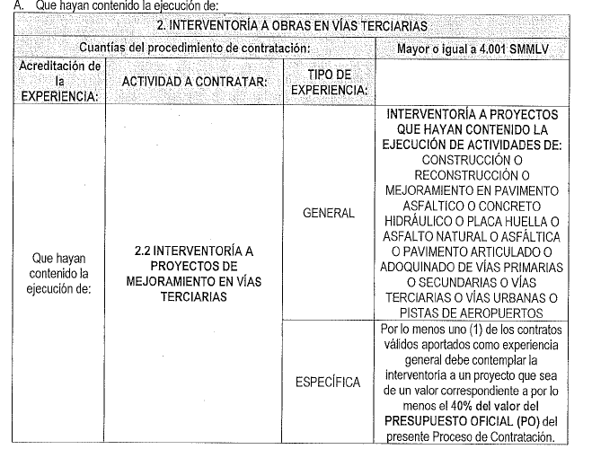

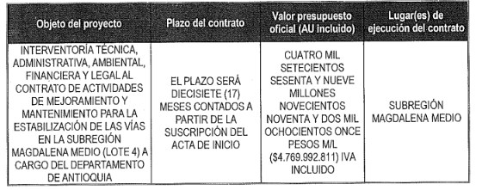

CAPACIDAD FINANCIERA
...
PROPONENTE | INTEGRANTE | Mipyme | Índice liquidez: Activo corriente sobre pasivo corriente | NIVEL DE ENDEUDAMIENTO: Pasivo total sobre activo total. | UTILIDAD OPERACIONAL | GASTOS DE INTERESES | RAZÓN DE COBERTURA DE INTERÉS: Utilidad operacional / gastos de intereses | ACTIVO CORRIENTE (AC) | PASIVO CORRIENTE (PC) | CAPITAL DE TRABAJO: CT = AC - PC ≥ CTd El capital de trabajo (CT) del oferente deberá ser mayor o igual al capital de trabajo demandado (CTd): CT ≥ CTd | ACTIVO TOTAL (AT) | PASIVO TOTAL (PT) | PATRIMONIO: P = AT - PT ≥ Pd El patrimonio del oferente deberá ser mayor o igual al Patrimonio demandado requerido (Pd) P ≥ Pd
CONSORCIO VÍAS JK | Constructora KPB S.A.S. identificado con NIT 800109571-6, 60% | SI | 29.36 | 0.070 | $5,042,290,000.00 | $1,152,000.00 | 4080.5 | $ 8,714,555,000 | $ 25,284,000 | $ 9,462,746,559 | $ 9,245,709,000 | $ 77,284,000 | $ 9,606,975,338
 | Jera Ingeniería S.A.S. identificada con NIT 900510891-9 40%). |  |  |  | $52,347,602.00 | $96,534.00 |  | $ 1,081,846,218 | $ 308,370,659 |  | $ 1,087,644,670 | $ 649,094,332
CONSORCIO INTERVIAL ANTIOQUIA | HRZ Ingeniería S.A.S. identificado con NIT 900423572-1, 66% | SI | 9.11 | 0.193 | $43,351,798.00 | $17,900.00 | 127.6 | $ 1,934,677,462 | $ 514,983,630 | $ 5,054,395,953 | $ 2,072,849,398 | $ 796,898,772 | $ 6,646,322,674
 | Harold Fernando Rozo Zapata identificada con NIT 71695310-9 25% |  |  |  | $101,645,384.00 | $218,682.00 |  | $ 3,606,445,181 | $ 46,834,516 |  | $ 5,966,628,391 | $ 717,604,772
 | Conestructura Ingeniería S.A.S. identificada con NIT 901048063-1 9% |  |  |  | $25,590,021.00 | $1,100,000.00 |  | $ 136,840,401 | $ 61,748,945 |  | $ 192,449,942 | $ 71,101,513

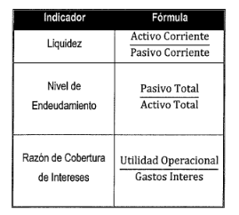
 |  |  | Presupuesto oficial (PO) | $ 4,769,992,811
 |  |  | Plazo (Meses) | 17.00
 |  |  | n | 3.00
 |  |  | SMMLV | $ 1,423,500
 |  |  | PRESUPUESTO (SMMLV) | 3350.9
 |  |  | ANTICIPO | 0%
 |  |  | INDICADORES FINANCIEROS | Mipyme | NoMipyme
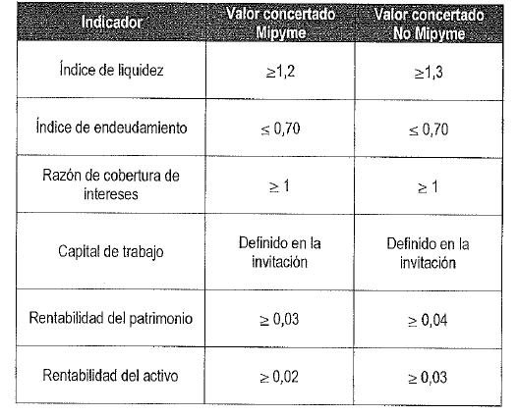
 |  |  | Índice liquidez >= | 1.2 | 1.3
 |  |  | NIVEL DE ENDEUDAMIENTO <= | 0.7 | 0.7
 |  |  | RAZÓN DE COBERTURA DE INTERÉS >= | 1 | 1
 |  |  | CAPITAL DE TRABAJO >= | $ 841,763,437.24 | $ 841,763,437.24
 |  |  | PATRIMONIO >= | $ - | $ -
 |  |  | RENTABILIDAD SOBRE EL PATRIMONIO: >= | 0.03 | 0.04 |  |  |  |  |  | CUMPLE
 |  |  | RENTABILIDAD SOBRE LOS ACTIVOS: >= | 0.02 | 0.03

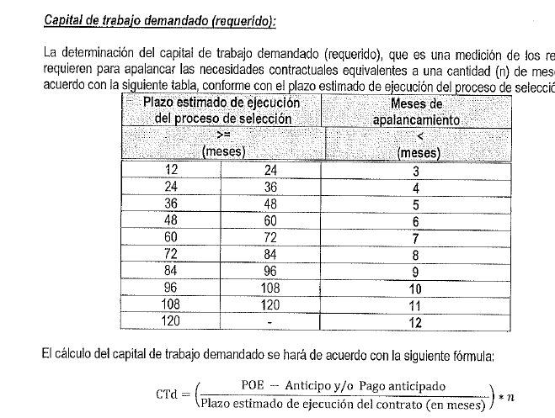

CAPACIDAD ORGANIZACIONAL
RENTING DE ANTIOQUIA - RENTAN
INVITACION PRIVADA No 021 DE 2025
PROPUESTA | PROPONENTE | RENTABILIDAD SOBRE EL PATRIMONIO: igual o superior a Mypime 0.03 NoMypme 0.04 | RENTABILIDAD SOBRE LOS ACTIVOS: igual o superior a Mypime 0.02 NoMypime 0.03 | CUMPLE/NO CUMPLE CAPACIDAD ORGANIZACIONAL
PROPUESTA No. 1 | CONSORCIO VÍAS JK | 0.53 | 0.49 | CUMPLE
 | CUMPLE/NO CUMPLE | CUMPLE | CUMPLE
PROPUESTA No. 2 | CONSORCIO INTERVIAL ANTIOQUIA | 0.03 | 0.02 | CUMPLE
 | CUMPLE/NO CUMPLE | CUMPLE | CUMPLE
